Sayfa1
TAŞYÜNÜ ASMA TAVAN PROFİL VE AKSESUAR ANALİZİ

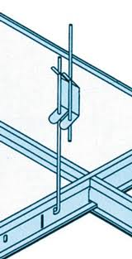
 | ALAN BOYUTLARI | EN | (mt) | : | 0.00
 |  | BOY | (mt) | : | 0.00

 | HESAPLA

 | Değerlerde değişiklik yaptığınızda HESAPLA tuşuna tekrar basınız

 | ALAN ÖLÇÜSÜ |  | (m²) | : | 0

 | Kullanılacak Taşyünü Sayısı |  | (Plaka) | : | 0

 | T24 Ana Taşıyıcı (L = 3600 mm)
 | Kullanılacak Profil Miktarı |  | (Boy) | : | 0

 | T24 Uzun Tali Taşıyıcı (L = 1200 mm)
 | Kullanılacak Profil Miktarı |  | (Boy) | : | 0 | Çelik Dübel | (Adet) | : | 0

 | T24 Kısa Tali Taşıyıcı (L = 600 mm) |  |  |  |  | Askı Çubuğu | (Adet) | : | 0
 | Kullanılacak Profil Miktarı |  | (Boy) | : | 0
 |  |  |  |  |  | Askı Yayı | (Adet) | : | 0
 | L Köşebent (L = 3050 mm)
 | Kullanılacak Profil Miktarı |  | (Boy) | : | 0 | Plastik Dübel + Vida | (Adet) | : | 0

 | Hesaplamalar 10x10 m ye göre yapılmıştır. Metrajlara %5 fire payı ilave edilmiş olup, boşluklar dikkate alınmamıştır. Proje detayına göre değişiklik gösterebilir.

